Data 1
Group 1 | Group 2 |  | uji t
2.6354520331 | 3.8108386039 | =VARA(B2:B10) | 1 | berpasangan |  | tanda di h0 | >=, =, <=
9.8054698302 | 19.285197105 | =FTEST(A2:A10;B2:B10) | 2 | kalau dia tidak paired | variansi kedua grup sama | tanda di h1 | <, #, >
11.161105184 | 12.898908081 | =E18>D12 | 3 | kalau dia tidak paired | variansi kedua grup tidak sama | one tails | tanda di h0 (>= atau <=)
7.6772517601 | 6.9120475558 | =AVERAGE(A2:A10) | disclaimer : data RT1 tidak baik2 saja, apakah RT 2 juga tidak baik2 saja? |  |  | two tails | h0 nya =
18.796338581 | 17.384321963 | =TTEST(A2:A10;B2:B10;2;2) | step 1 : statement hipotesis uji t
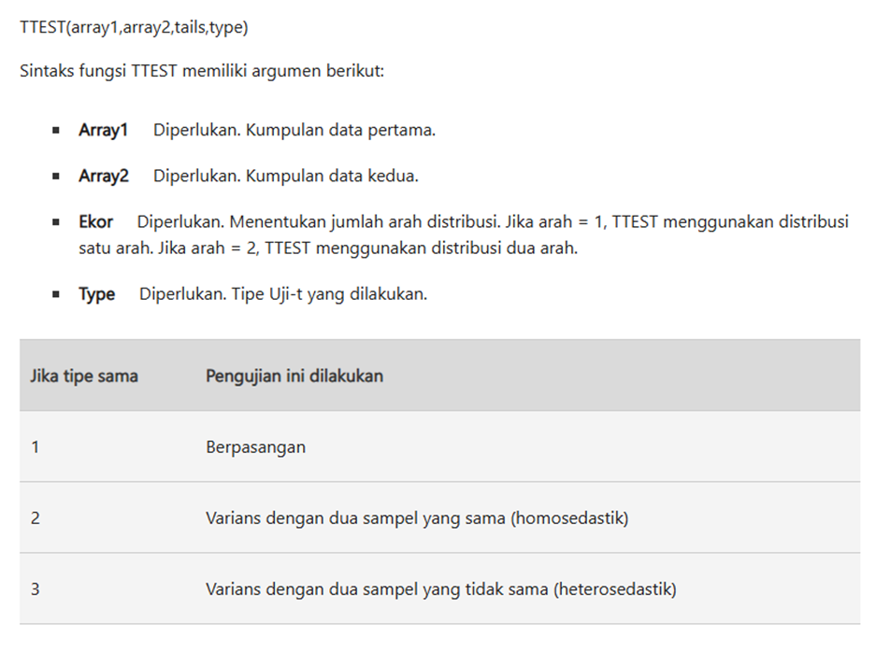
18.057844319 | 12.028378971 | =E26>D11 | h0 | rt 1 = rt 2 | two tails
-0.30639545255 | 2.68623974 |  | ha | rt 1 # rt 2
9.9229673901 | 22.683596587
17.601105652 | 15.517070375 |  | step 2 : tingkat signifikansi / alpha
 |  |  | 5% | bisa variatif, 5%, 10%, 1%
data cashflow bulanan di suatu RT
yang mau diuji : |  |  | step 3 : uji kesamaan variansi |  | pake F-Test
apakah rataan cashflow bulanan di RT 1 dan RT 2 sama? |  |  | h0 | var 1 = var 2
apakah rataan cashflow bulanan di RT 1 lebih dari atau sama dengan RT 2? |  |  | ha | var 1 # var 2
rt 1 >= rt2 | h0 | one tails | variansi grup 1 | 45.518132106
apakah rataan cashflow bulanan di RT 1 kurang dari atau sama dengan RT 2? |  |  | variansi grup 2 | 48.25832011
rt1 <= rt2 | h0 | one tails | p-value | 0.93613486411 | nanti dibandingkan sama alpha
 |  |  | P-VALUE > ALPHA? | TRUE | h0 tidak ditolak jika p-value > alpha
 |  | conclusion | gunakan asumsi bahwa variansi dari kedua grup adalah sama
case 1
h0 | rt 1 = rt 2
ha | rt 1 # rt 2 | two tails | step 4 : uji t, tidak paired
case 2 |  |  | rataan 1 | 10.594571033
h0 | rt 1 >= rt2 |  | rataan 2 | 12.578510998
ha | rt 1 < rt 2 |  | p-value | 0.54745085975 | nanti dibandingkan sama alpha
case 3 |  |  | P-VALUE > ALPHA? | TRUE | h0 tidak ditolak jika p-value > alpha
h0 | rt1 <= rt2 | conclusion |  | h0 tidak ditolak
ha | rt 1 > rt 2 |  | dengan menggunakan alpha 5%
 |  |  | data yang ada belum cukup untuk menolak h0 bahwa kondisi cashflow rt 1 dan rt 2 adalah sama, tidak berbeda
 |  |  | artinya, kondisi cashflow warga di rt 2 juga tidak baik-baik saja
 |  | manusia simple | rt 2 ga baik2 aja karena rt 1 = rt 2
 |  |  | p-value 0.54
 |  |  | alpha 5% = 0.05

HandsOn 1
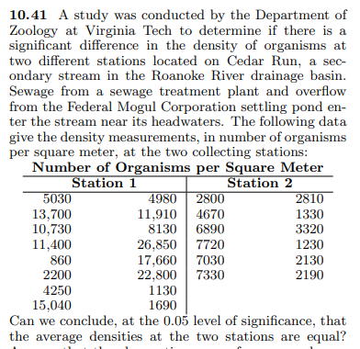
5030 | 2800
13700 | 4670 | H0 = HA
10730 | 6890 | H0 # HA
11400 | 7720
860 | 7030 | Uji Variansi
2200 | 7330 | 62005060 | Alpha
4250 | 2810 | 6147936 | 0.05
Maka Tolak H0 dan Menerima HA. Maka ada perbedaan Siginifikan dalam Data tersebut.
15040 | 1330 | 0.00045
4980 | 3320 | FALSE
11910 | 1230 | UJI T-TEST
8130 | 2130 | 9897.5
26850 | 2190 | 4120.8
17660 |  | 0.0126 | Alpha
22800 |  | FALSE | 0.05
1130
1690

HandsOn 2
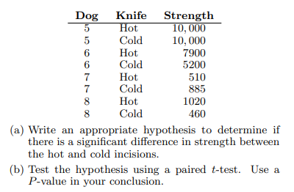
HOT | Cold
5120 | 8200
10000 | 8600
10000 | 8600
10000 | 9200
10000 | 6200
10000 | 10000
7900 | 5200
510 | 885
1020 | 460

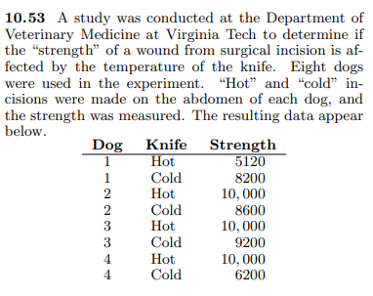
H0 = HA |  |  | UJI T-TEST PAIRED
H0 # HA |  |  | 7172
 |  |  | 6372
UJI VARIANSI |  |  | UJI T-TEST
15869744 |  |  | 0.25
12611450 |  | ALPHA VALUE | UJI
F-Statistik | ALPHA VALUE | 0.05 | TRUE
0.75 | 0.05
MENERIMA HO dan MENOLAK HA
MAKA PERBEDAAN HOT AND COLD TIDAK SIGNIFIKAN.
TRUE

HandsOn Anova
Case ID | Shopee | Tokopedia | TikTok | Apakah ada rataan perbedaan jumlah data yang hilang akibat kasus hacker malware pada ketiga perusahaan?
1 | 30 | 35 | 23
2 | 44 | 44 | 34
3 | 34 | 33 | 34
4 | 3 | 2 | 34 | HYPOTHESES | Average 3 GROUP | Average 3 GROUP | Average 3 GROUP
5 | 7 | 8 | 43 | H0 = HA | A | B | C
6 | 47 | 48 | 34 | H0 # HA | 25.38 | 25.20 | 25.99
7 | 33 | 32 | 43 |  | VARIANCE 3 GROUP | VARIANCE 3 GROUP | VARIANCE 3 GROUP
8 | 21 | 23 | 34 |  | 234.83 | 230.59 | 246.99
9 | 36 | 34 | 48
10 | 16 | 15 | 34 |  |  | AVERAGE TOTAL GROUP
11 | 33 | 32 | 43 |  |  | 25.52
12 | 4 | 4 | 34
13 | 36 | 34 | 34 |  |  | JUMLAH GROUP
14 | 4 | 4 | 34 |  |  | 3
15 | 26 | 27 | 34
16 | 47 | 48 | 34 |  |  | JUMLAH SAMPEL
17 | 4 | 4 | 34 |  |  | 615
18 | 33 | 32 | 0
19 | 5 | 5 | 0 |  |  | SAMPEL PER KELOMPOK
20 | 44 | 44 | 0 |  |  | 205
21 | 36 | 34 | 0
22 | 49 | 49 | 0
23 | 4 | 4 | 0 |  | RATA-RATA VARIANSI DARI 3 GRUP |  | VARIANSI DARI RATA-RATA 3 GROUP
24 | 16 | 15 | 0 |  | 237.47 |  | 0.17
25 | 6 | 6 | 0 |  |  | F-STAT
26 | 9 | 10 | 0 |  |  | 0.15
27 | 21 | 23 | 0
28 | 25 | 25 | 34 |  | SIGNIFIKANSI VALUE / ALPHA VALUE | F-CRITICAL | UJI F-STAT
29 | 9 | 10 | 43 |  | 5% | 2.65 | FALSE
Karena F-STAT lebih Kecil dari F-Critical maka Tolak HO dan maka Ada perbedaan Rataan.
30 | 33 | 32 | 34
31 | 33 | 32 | 34
32 | 36 | 34 | 34
33 | 33 | 32 | 43
34 | 30 | 35 | 34
35 | 24 | 24 | 34
36 | 49 | 49 | 34
37 | 33 | 32 | 43
38 | 4 | 4 | 34
39 | 3 | 2 | 34
40 | 36 | 34 | 34
41 | 36 | 34 | 36
42 | 24 | 24 | 34
43 | 8 | 7 | 46
44 | 4 | 4 | 34
45 | 4 | 4 | 34
46 | 49 | 49 | 34
47 | 51 | 50 | 0
48 | 30 | 35 | 43
49 | 21 | 23 | 34
50 | 8 | 7 | 18
51 | 43 | 43 | 34
52 | 36 | 34 | 34
53 | 17 | 16 | 34
54 | 22 | 22 | 34
55 | 9 | 10 | 34
56 | 16 | 15 | 43
57 | 4 | 4 | 34
58 | 9 | 10 | 34
59 | 24 | 24 | 34
60 | 3 | 2 | 34
61 | 15 | 14 | 34
62 | 41 | 41 | 34
63 | 33 | 32 | 34
64 | 21 | 23 | 43
65 | 21 | 23 | 43
66 | 16 | 15 | 34
67 | 4 | 4 | 34
68 | 37 | 37 | 34
69 | 4 | 4 | 34
70 | 39 | 39 | 34
71 | 33 | 32 | 43
72 | 36 | 34 | 36
73 | 3 | 2 | 34
74 | 36 | 34 | 34
75 | 6 | 6 | 34
76 | 22 | 22 | 48
77 | 4 | 4 | 34
78 | 24 | 24 | 34
79 | 19 | 19 | 34
80 | 48 | 47 | 0
81 | 45 | 45 | 34
82 | 33 | 32 | 34
83 | 17 | 16 | 48
84 | 4 | 4 | 34
85 | 5 | 5 | 23
86 | 4 | 4 | 34
87 | 4 | 4 | 34
88 | 51 | 50 | 34
89 | 4 | 4 | 34
90 | 37 | 37 | 23
91 | 37 | 37 | 34
92 | 9 | 10 | 34
93 | 40 | 40 | 34
94 | 42 | 42 | 34
95 | 24 | 24 | 34
96 | 18 | 18 | 34
97 | 26 | 27 | 34
98 | 33 | 32 | 34
99 | 37 | 37 | 34
100 | 36 | 34 | 36
101 | 24 | 24 | 34
102 | 42 | 42 | 34
103 | 7 | 8 | 34
104 | 18 | 18 | 34
105 | 35 | 30 | 34
106 | 50 | 51 | 34
107 | 4 | 4 | 34
108 | 39 | 39 | 34
109 | 3 | 2 | 34
110 | 9 | 10 | 34
111 | 28 | 28 | 34
112 | 4 | 4 | 34
113 | 34 | 33 | 40
114 | 21 | 23 | 34
115 | 6 | 6 | 34
116 | 40 | 40 | 34
117 | 36 | 34 | 43
118 | 49 | 49 | 34
119 | 36 | 34 | 43
120 | 51 | 50 | 34
121 | 16 | 15 | 34
122 | 40 | 40 | 46
123 | 5 | 5 | 34
124 | 4 | 4 | 34
125 | 37 | 37 | 34
126 | 45 | 45 | 34
127 | 24 | 24 | 34
128 | 44 | 44 | 34
129 | 39 | 39 | 34
130 | 47 | 48 | 0
131 | 4 | 4 | 34
132 | 33 | 32 | 0
133 | 3 | 2 | 0
134 | 33 | 32 | 0
135 | 33 | 32 | 0
136 | 47 | 48 | 0
137 | 44 | 44 | 0
138 | 37 | 37 | 0
139 | 36 | 34 | 36
140 | 33 | 32 | 0
141 | 29 | 29 | 34
142 | 49 | 49 | 34
143 | 45 | 45 | 38
144 | 22 | 22 | 34
145 | 2 | 3 | 34
146 | 47 | 48 | 0
147 | 39 | 39 | 34
148 | 2 | 3 | 34
149 | 37 | 37 | 34
150 | 19 | 19 | 34
151 | 24 | 24 | 34
152 | 4 | 4 | 34
153 | 9 | 10 | 34
154 | 4 | 4 | 23
155 | 22 | 22 | 34
156 | 44 | 44 | 34
157 | 49 | 49 | 34
158 | 4 | 4 | 34
159 | 21 | 23 | 34
160 | 37 | 37 | 0
161 | 24 | 24 | 0
162 | 4 | 4 | 0
163 | 4 | 4 | 0
164 | 45 | 45 | 0
165 | 35 | 30 | 0
166 | 16 | 15 | 0
167 | 36 | 34 | 0
168 | 9 | 10 | 0
169 | 47 | 48 | 0
170 | 47 | 48 | 0
171 | 37 | 37 | 0
172 | 33 | 32 | 34
173 | 44 | 44 | 0
174 | 40 | 40 | 0
175 | 33 | 32 | 0
176 | 24 | 24 | 0
177 | 45 | 45 | 0
178 | 21 | 23 | 34
179 | 24 | 24 | 34
180 | 4 | 4 | 34
181 | 49 | 49 | 0
182 | 33 | 32 | 34
183 | 9 | 10 | 34
184 | 36 | 34 | 43
185 | 26 | 27 | 0
186 | 36 | 34 | 0
187 | 25 | 25 | 0
188 | 16 | 15 | 0
189 | 36 | 34 | 34
190 | 33 | 32 | 34
191 | 4 | 4 | 34
192 | 9 | 10 | 0
193 | 36 | 34 | 0
194 | 33 | 32 | 0
195 | 21 | 23 | 0
196 | 36 | 34 | 0
197 | 19 | 19 | 0
198 | 4 | 4 | 0
199 | 3 | 2 | 0
200 | 4 | 4 | 34
201 | 22 | 22 | 34
202 | 24 | 24 | 34
203 | 36 | 34 | 9
204 | 45 | 45 | 34
205 | 5 | 5 | 34

